关系图
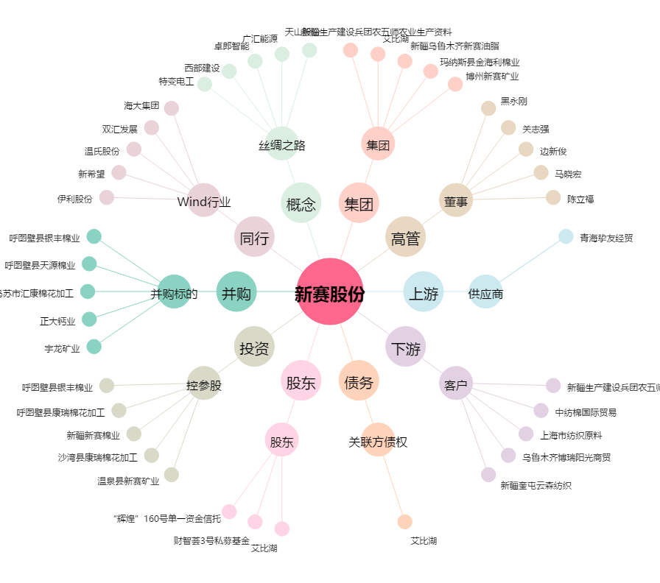
新赛股份[600540.SH] - 关系概览图

